ESCUELA
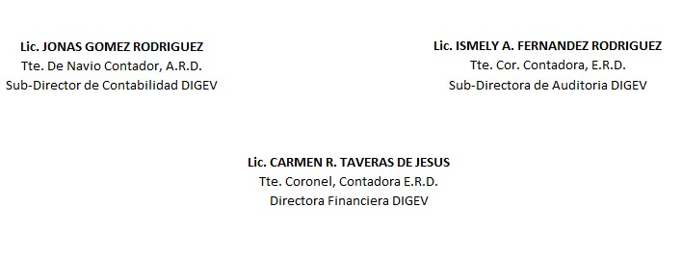
REPUBLICA DOMINICANA
Dirección General de las Escuelas Vocacionales de las FF. AA. y la P. N.
SANTO DOMINGO ESTE.
BALANCE GENERAL
AL 30 DE NOVIEMBRE 2023
VALOR EN RD$
ACTIVIDAD 007
ACTIVOS
ACTIVOS CORRIENTES
DISPONIBILIDAD CUENTA CAPTACION DIRECTA | 236,058.55
APROPIACION NO PROGRAMADA | 18,908,093.80
MODIFICACION PENDIENTE | -
TOTAL DE ACTIVOS CORRIENTES | 19,144,152.35
 | -
ACTIVOS NO CORRIENTES
EDIFICACIONES | 230,585,174.20
BIENES DE USO (ACTIVOS NO FINANCIEROS) | 126,306,004.41
TOTAL DE ACTIVOS NO CORRIENTES | 356,891,178.61
TOTAL DE ACTIVOS | 376,035,330.96

PASIVOS
PASIVOS CORRIENTES
RETENCIONES Y OTROS | 0.00
TOTAL PASIVOS CORRIENTES | 0.00

PASIVOS NO CORRIENTES
CUENTAS POR PAGAR | 0.00
TOTAL PASIVOS NO CORRIENTES | 0.00

PATRIMONIO
PRESUPUESTO INICIAL | 665,809,270.00
MODIFICACION PRESUPUESTARIA | -
PRESUPUESTOS APROBADOS | 665,809,270.00
RESULTADOS NETO DE EJERCICIO | 289,773,939.04
TOTAL DE PATRIMONIO | 376,035,330.96
TOTAL DE PASIVO Y PATRIMONIO | 376,035,330.96

